Plan1
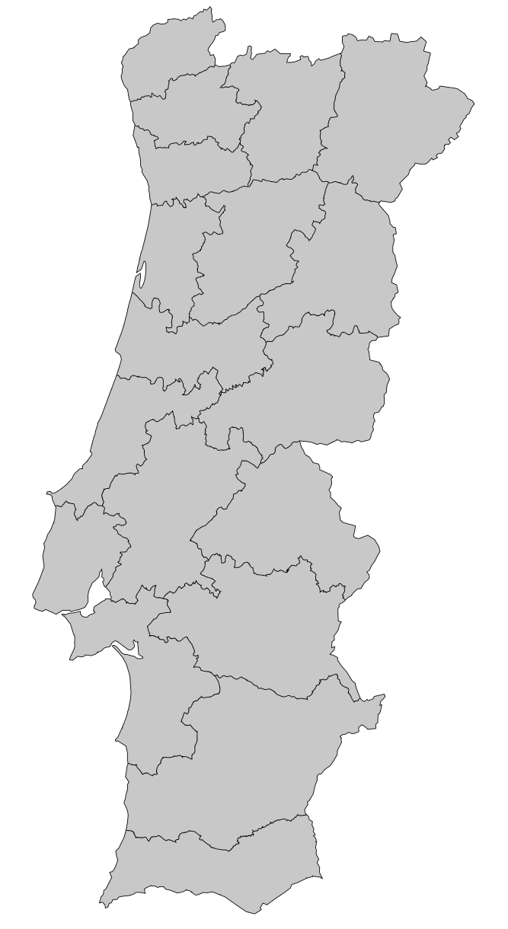
Distrito | X (longitude) | Y (latitude) | População
Aveiro | 3.2 | 14.5 | 714200
Beja | 4.5 | 3.5 | 152758
Braga | 3.7 | 17.5 | 848185
Bragança | 7 | 17 | 136252
Castelo Branco | 5.5 | 11.5 | 196264
Coimbra | 3.5 | 12.3 | 430104
Évora | 5 | 6.6 | 166726
Faro | 4.25 | 1.3 | 451006
Guarda | 4.7 | 15 | 160939
Leiria | 2.5 | 10.9 | 470930
Lisboa | 1.6 | 8 | 2250533
Pontalegre | 5 | 8.5 | 118506
Porto | 3.5 | 16.2 | 1817172
Santarém | 3 | 9 | 453638
Setúbal | 2.9 | 5 | 851258
Viana do castelo | 3.2 | 18.8 | 244836
Vila Real | 5.3 | 18 | 206661
Viseu | 6 | 14 | 377653

